Лист2
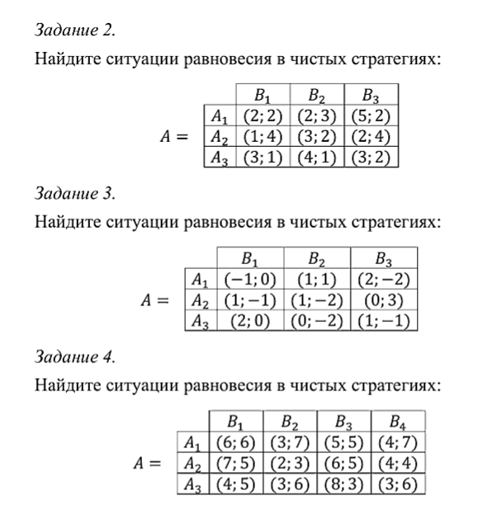

Ситуаций равновесия нет

Ситуации равновесия
 | A3 - B1
 | A1 - B2

Ситуации равновесия
 | A1 - B2
 | A1 - B4
 | A2 - B1
 | A3 - B2

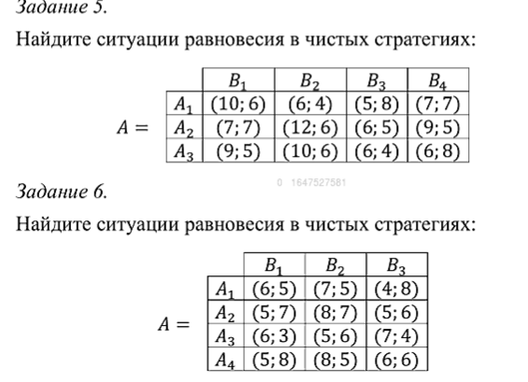

Ситуаций равновесия нет

Ситуации равновесия
 | A2 - B2

Лист3
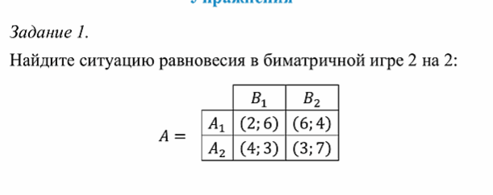
 |  |  |  | 2y1 + 6y2 = Va |  | 6x1 + 3x2 = Vb
 |  |  |  | 4y1 + 3y2 = VA |  | 4x1 + 7x2 = Vb

 |  |  |  | 2y1 - 3y2 = 0 |  | 2x1 - 4x2 = 0
 |  |  |  | 2y1 + 6y2 = Va |  | 4x1 + 7x2 = Vb

 |  |  |  | 5y1 = 3 | y1 = 3/5 | 6x1 = 4 | x1 = 2/3
 |  |  |  | y2 = 1 - y1 | y2 = 2/5 | x2 = 1 - x1 | x2 = 1/3
 |  |  |  |  | Va = 18/5 |  | Vb = 5

Критерий ситуации равновесия
Fa(Ai, Y) <=Fa(X, Y) |  | для любых I, j
Fb(X, Bj) <=Fb(X, Y) |  |  |  | X = (2/3, 1/3)
 |  |  |  | Y = (3/5, 2/5)
если Ai входит в X(для игрока Б тоже самое) |  |  |  | Va = 18/5
Fa(Ai, Y) =Fa(X, Y) |  |  |  | Vb = 5

Fa(A1, Y) = Va | Fb(X, B1) = Vb |  | по теореме о дополняющей нежёсткости
Fa(A2, Y) = Va | Fb(X, B2) = Vb

Лист4
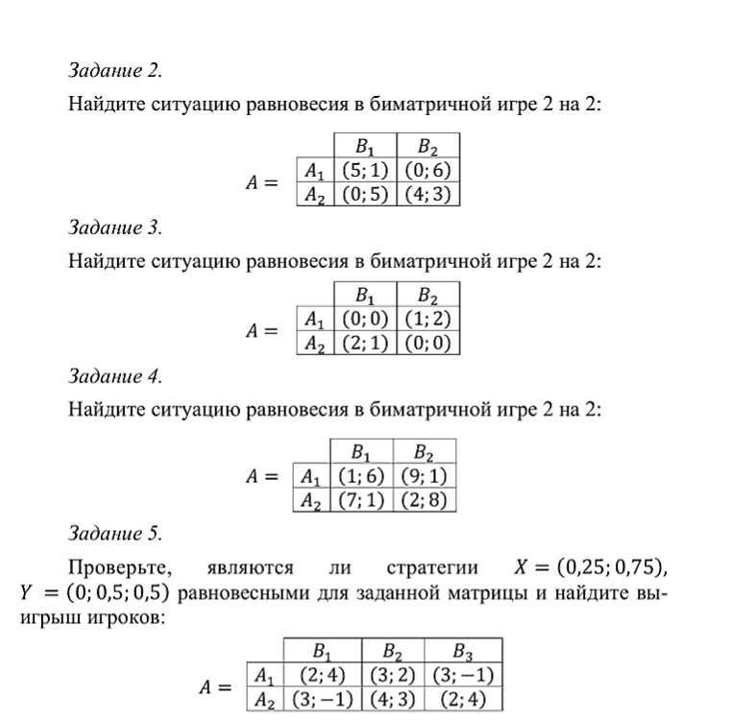
 |  |  |  |  |  |  |  |  |  |  | y1 = 4/9
 |  |  |  |  |  |  |  |  |  | 5y1 + 0y2 = Va | y2 = 5/9 |  | x1 + 5x2 = Vb | x1 = 2/7
 |  |  |  |  |  |  |  |  |  | 0y1 + 4y2 = Va | Va = 20/9 |  | 6x1 + 3x2 = Vb | x2 = 5/7
 |  |  |  |  |  |  |  |  |  |  |  |  |  | Vb = 27/7
 |  |  |  |  |  |  |  |  |  | 5y1 - 4y2 = 0 |  |  | 5x1 - 2x2 = 0
 |  |  |  |  |  |  |  |  |  | y2 = 1- y1 | X = (2/7, 5/7) |  | x2 = 1 - x1
 |  |  |  |  |  |  |  |  |  |  | Y = (5/9, 5/9)
 |  |  |  |  |  |  |  |  |  | 9y1 = 4 | Va = 20/9 |  | 7x1 = 2
 |  |  |  |  |  |  |  |  |  | y2 = 1 - y1 | Vb = 27/7 |  | x2 = 1 - x1

 |  |  |  |  |  |  |  |  |  |  | y1 = 1/3
 |  |  |  |  |  |  |  |  |  | 0y1 + 1y2 = Va | y2 = 2/3 |  | 0x1 + 1x2 = Vb | x1 = 1/3
 |  |  |  |  |  |  |  |  |  | 2y1 + 0y2 = Va | Va = 2/3 |  | 2x1 + 0x2 = Vb | x2 = 2/3
 |  |  |  |  |  |  |  |  |  |  |  |  |  | Vb = 2/3
 |  |  |  |  |  |  |  |  |  | 2y1 - 1y2 = 0 |  |  | 2x1 - 1x2 = 0
 |  |  |  |  |  |  |  |  |  | y2 = 1- y1 | X = (1/3, 2/3) |  | x2 = 1 - x1
 |  |  |  |  |  |  |  |  |  |  | Y = (1/3, 2/3)
 |  |  |  |  |  |  |  |  |  | 3y1 = 1 | Va = 2/3 | A2-B1 | 3x1 = 1
 |  |  |  |  |  |  |  |  |  | y2 = 1 - y1 | Vb = 2/3 | B1 - A2 | x2 = 1 - x1

 |  |  |  |  |  |  |  |  |  |  | y1 = 7/13
 |  |  |  |  |  |  |  |  |  | y1 + 9y2 = Va | y2 = 6/13 |  | 6x1 + 1x2 = Vb | x1 = 7/12
 |  |  |  |  |  |  |  |  |  | 7y1 + 2y2 = Va | Va = 61/13 |  | 1x1 + 8x2 = Vb | x2 = 5/12
 |  |  |  |  |  |  |  |  |  |  |  |  |  | Vb = 47/12
 |  |  |  |  |  |  |  |  |  | 6y1 - 7y2 = 0 |  |  | 5x1 - 7x2 = 0
 |  |  |  |  |  |  |  |  |  | y2 = 1- y1 | X = (7/12, 5/12) |  | x2 = 1 - x1
 |  |  |  |  |  |  |  |  |  |  | Y = (7/13, 6/13)
 |  |  |  |  |  |  |  |  |  | 13y1 = 7 | Va = 61/13 |  | 12x1 = 7
 |  |  |  |  |  |  |  |  |  | y2 = 1 - y1 | Vb = 47/12 |  | x2 = 1 - x1

 |  | 0 | 0.5 | 0.5 |  |  | 0 | 0.5 | 0.5
 | A | B1 | B2 | B3 |  | B | B1 | B2 | B3
0.25 | A1 | 2 | 3 | 3 | 0.25 | A1 | 4 | 2 | -1
0.75 | A2 | 3 | 4 | 2 | 0.75 | A2 | -1 | 3 | 4

 |  |  |  |  |  | Fb(X, B1) | Fb(X, B2) | FB(X, B3)
 | Fa(A1, Y) | 3 |  |  |  | 0.25 | 2.75 | 2.75 |  | критерий равновесия выполняется, следвовательно X и Y создают равновесную ситуацию
 | Fa(A2, Y) | 3

 |  | Va = | 3 |  |  | Vb = | 2.75

